ANEXO 6 Coactivas
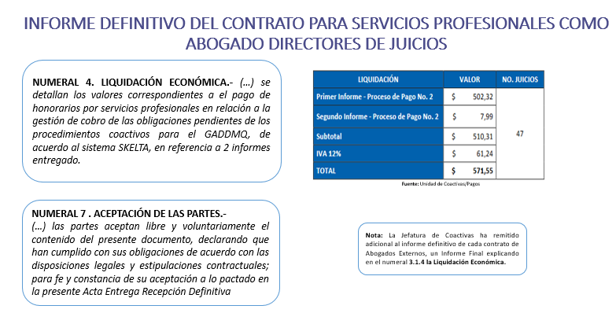
Anexo 6 - Costas de recaudación
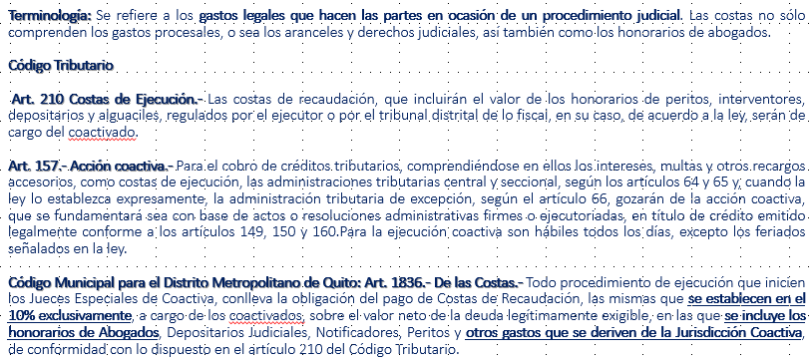

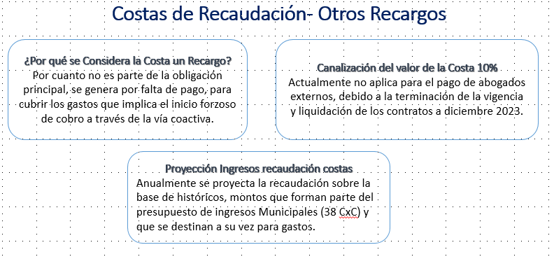

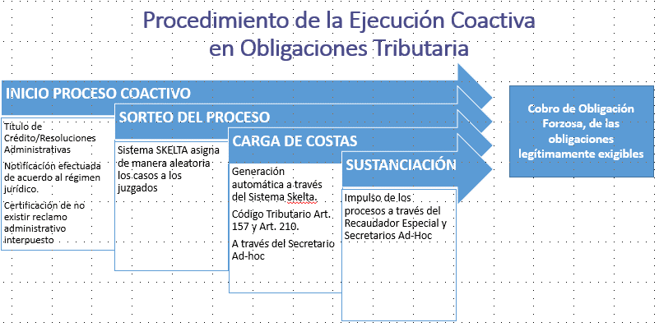

CONCEPTO |  | COSTAS | INTERES | MULTAS | RECARGOS | TOTAL
PREDIAL URBANO | 132,348,608.62 | 2,964,985.23 | 57,831,178.14 | - | 18,585,009.40 | 211,729,781.39
PREDIAL RURAL | 17,877,058.24 | 364,476.69 | 8,426,138.80 | - | 0.57 | 26,667,674.30
PATENTE Y 1.5 POR MIL | 70,896,827.20 | 2,692,910.64 | 76,063,450.00 | 6,495,006.45 | 302,878.52 | 156,451,072.81
CEM | 42,405,731.70 | 636,353.74 | 13,974,768.16 | - | - | 57,016,853.60
TOTAL | 263,528,225.76 | 6,658,726.30 | 156,295,535.10 | 6,495,006.45 | 18,887,888.49 | 451,865,382.10

TOTAL JUICIOS COACTIVOS TRIBUTARIOS |  | 74,393 | % REMISIÓN | % COSTAS / CARTERA VENCIDA | % CARTERA TOTAL QUE REPRESENTA LA CARTERA VENCIDA
TOTAL COSTAS DE RECAUDACIÓN (REMISIÓN) |  | 6,658,726.30
TOTAL VALOR CONDONADO POR REMISIÓN |  | 188,337,156.34 | 3.54 | 1.47 | 14.74
TOTAL VALOR COACTIVADO |  | 66,587,263.00

ANEXO 7 Facilidades de pago
Anexo 7 - Facilidades de Pago

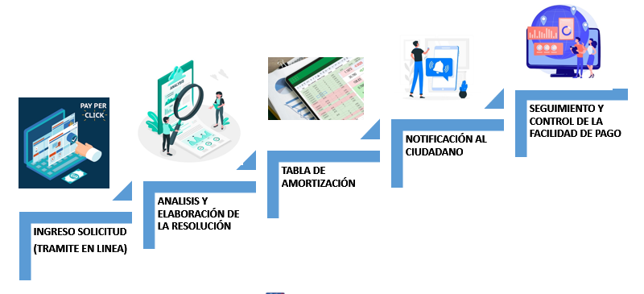

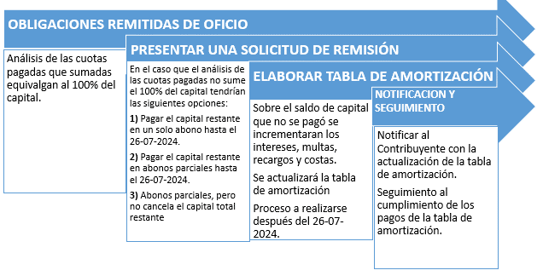

DETALLE DE LOS RUBROS POR RESOLUCIÓN | NRO RESOLUCIONES | NRO DE REGISTROS | OBSERVACIÓN
PREDIAL URBANO - PREDIAL RURAL Y CEM | 10 | 107 | Resoluciones que tienen hasta 100 órdenes de pago
PREDIAL URBANO Y CEM | 285 | 2,304 | Resoluciones que tienen hasta 100 órdenes de pago
PREDIAL URBANO Y CEM | 5 | 16,902 | Resoluciones que tienen desde 101 hasta 6000 órdenes de pago
PREDIAL URBANO | 26 | 81 | Resoluciones que tienen hasta 100 órdenes de pago
CEM | 17 | 46 | Resoluciones que tienen hasta 100 órdenes de pago
PATENTE | 306 | 1,008 | Resoluciones que tienen hasta 100 órdenes de pago
1,5 POR MIL | 55 | 57 | Resoluciones que tienen hasta 100 órdenes de pago
PATENTE Y 1,5 POR MIL | 492 | 1,710 | Resoluciones que tienen hasta 100 órdenes de pago
TOTAL GENERAL | 1,196 | 22,215

CONCEPTO | NRO. REGISTROS | CAPITAL | INTERES | MULTAS | RECARGOS | TOTAL
PREDIAL URBANO | 10.747 | $ 1,438,650.03 | $ 326,045.45 | $ 0.00 | $ 183,948.00 | $ 1,948,643.48
PREDIAL RURAL | 40 | $ 22,390.16 | $ 4,380.53 | $ 0.00 | $ 1.31 | $ 26,772.00
PATENTE Y 1.5 POR MIL | 2.775 | $ 3,960,992.45 | $ 565,864.92 | $ 691,138.42 | $ 57,580.75 | $ 5,275,576.54
CEM | 8.653 | $ 323,062.22 | $ 63,352.04 | $ 0.00 | $ 7,140.23 | $ 393,554.49
TOTAL | 22.215 | $ 5,745,094.86 | $ 959,642.94 | $ 691,138.42 | $ 248,670.29 | $ 7,644,546.51

Total cartera Cápital |  | 263,528,225.76
Remisión (I+M+R) |  | 1,899,451.65 | Remisión/Capital |  |  | 33.06%
Valor total Remisión |  | 188,337,156.34 | Remisión/Valor total Remisión |  |  | 1.01%
Capital FP |  | 5,745,084.86 | Capital FP/Total Cart Capital |  |  | 2.18%

ANEXO 8 Flujo proceso
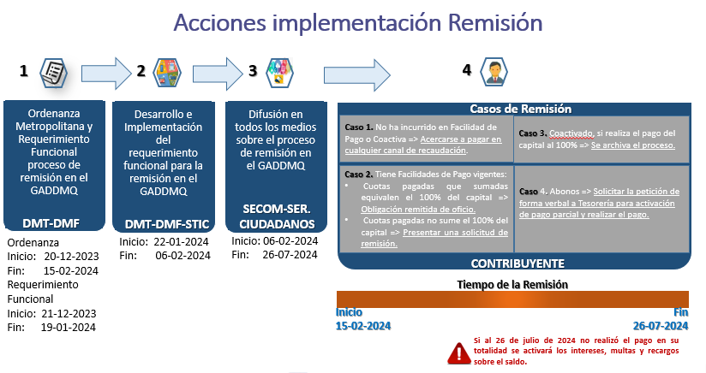
Anexo 8 - Flujo general proceso

